ORM
 | ORM |  |  | Ưu điểm | Nhược điểm
Khái niệm | ORM (Object Relational Mapping) là một kỹ thuật lập trình cho phép ánh xạ cơ sở dữ liệu đến các đối tượng thuộc ngôn ngữ lập trình hướng đối tượng chẳng hạn như C#, Java,… (các table tương ứng các class, mối ràng buộc giữa các table tương ứng quan hệ giữa các class ‘has a’ , ‘is a’). |  |  | 1. OOP: Cơ chế ORM giúp người lập trình tập trung hơn vào việc lập trình hướng đối tượng (OOP). 2. Tính độc lập: Làm việc được với nhiều loại database(hệ quản trị cơ sở dữ liệu), nhiều kiểu dữ liệu khác nhau. Dễ dàng thay đổi loại database hơn. Các câu lệnh SQL không phụ thuộc vào loại database. 3. Đơn giản, dễ sử dụng: Hỗ trợ HSQL, cung cấp nhiều nhiều API truy vấn. 4. Năng suất hơn: viết code ít hơn, dễ hiểu hơn. Phù hợp các case CRUD (Create, Read, Update, Delete) 5. Khả năng sử dụng lại code. | 1. Khả năng truy vấn bị hạn chế, nhiều trường hợp ta vẫn phải dùng native SQL để truy vấn database. 2. Khó tối ưu câu lệnh SQL (do câu lệnh SQL được ORM tự động sinh ra).
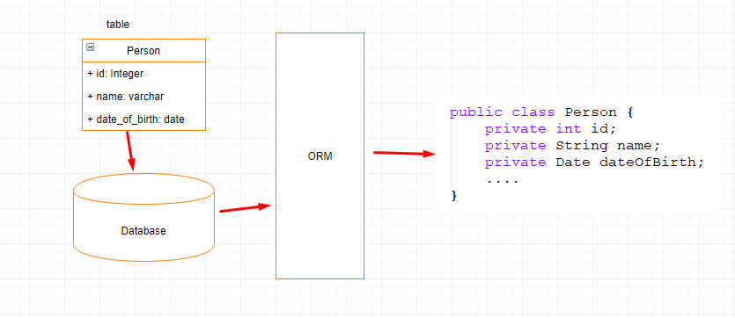

 | JPA | Hibernate
Khái niệm | JPA (Java Persistence API) là 1 giao diện lập trình ứng dụng Java, nó mô tả cách quản lý các mối quan hệ dữ liệu trong ứng dụng sử dụng Java Platform JPA cung cấp một mô hình POJO persistence cho phép ánh xạ các table/các mối quan hệ giữa các table trong database sang các class/mối quan hệ giữa các object. | là 1 ORM (Object Relational Mapping) framework cho phép người lập trình thao tác với database một cách hoàn toàn tự nhiên thông qua các đối tượng. Lập trình viên hoàn toàn không cần quan tâm đến loại database sử dụng, SQL… Hay nói cách khác, Hibernate chính là cài đặt của JPA (JPA là 1 tập các interface, còn Hibernate implements các interface ấy 1 cách chi tiết). | 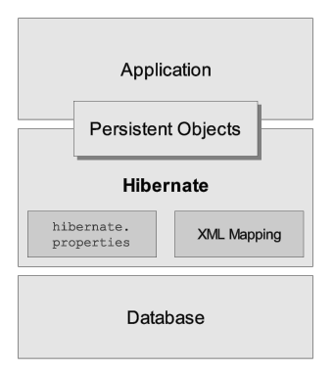
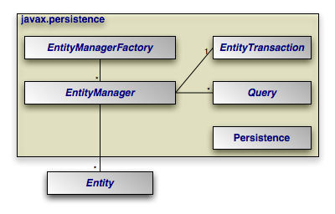

 | Entity: Entity là các đối tượng thể hiện tương ứng 1 table trong cơ sở dữ liệu. Khi lập trình, entity thường là các class POJO đơn giản, chỉ gồm các method getter, setter. EntityManager: EntityManager là một giao diện (interface) cung cấp các API cho việc tương tác với các Entity như Persist (lưu một đối tượng mới), merge (cập nhật một đối tượng), remove (xóa 1 đối tượng). EntityManagerFactory: EntityManagerFactory được dùng để tạo ra một thể hiện của EntityManager. | 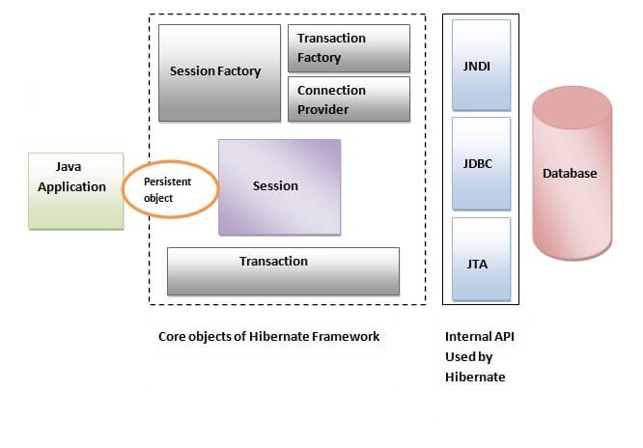 |  | 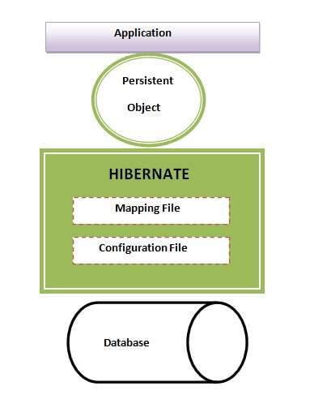
 | JPA là tập các giao diện (interfaces), qui chuẩn, định nghĩa. còn Hibernate thực hiện cài đặt (implements) các giao diện đó, định nghĩa đó.

Annotaions
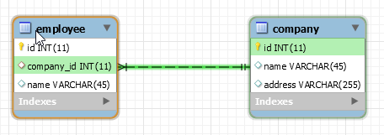
 | @OneToOne | @OneToMany | @ManyToOne | @ManyToMany
Khái niệm | Khi một bản ghi trong bảng chỉ liên quan đến một bản ghi trong bảng khác và ngược lại, chúng ta nói rằng đó là mối quan hệ 1-1. Mối quan hệ này có thể được tạo bằng cách sử dụng các ràng buộc Khóa chính-Khóa ngoài duy nhất | Quan hệ 1-n là loại quan hệ phổ biến nhất. Trong mối quan hệ này, một bản ghi trong bảng có thể có nhiều bản ghi phù hợp trong bảng khác, nhưng một bản ghi trong bảng thứ hai chỉ có một bản ghi phù hợp trong bảng đầu tiên. | Ngược lại với quan hệ 1-n | Mối quan hệ "many-to-many" xảy ra khi một bản ghi trong bảng này có thể được liên kết với nhiều bản ghi trong bảng kia và ngược lại, một bản ghi trong bảng kia có thể được liên kết với nhiều bản ghi trong bảng này.
Mục đích | Tạo mối quan hệ giữa các bảng, tăng tính hiệu quả khi truy vấn dữ liệu và dễ dàng quản lý mối quan hệ giữa các đối tượng

